Estadísticas OAI
Instituto Geografico Nacional
'José Joaquín Hungría Morell ''

ESTADISTICAS SOLICITUDES RECIBIDAS OAI
Trimestre: Enero - Marzo /2024
Recibidas
 | SOLICITUDES Recibidas | SOLICITUDES Atendidas | SOLICITUDES Pendientes | SOLICITUDES Rechazadas
TOTAL | 3 | 3 | 0 | 0

MEDIO DE SOLICITUD | SOLICITUDES
 | Recibidas | Tramitadas | Atendidas | Pendientes | Rechazadas

Física | 0 | 0 | 0 | 0 | 0
Electrónica | 9 | 4 | 4 | 0 | 4
311 | 0 | 0 | 0 | 0 | 0
Otra | 0 | 0 | 0 | 0 | 0
TOTAL | 9 | 4 | 4 | 0 | 4
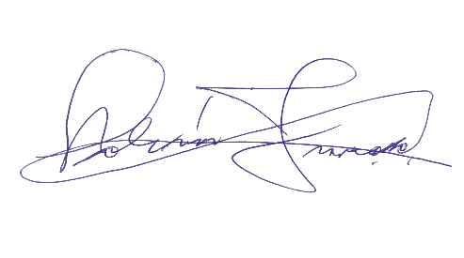

Fuente: Oficina de Acceso a la Información Pública (OAI) del IGN-JJHM

 | Lic. Bolívar Troncoso
 | Director General

